Hoja5
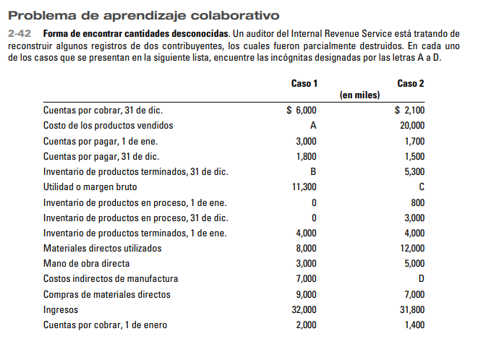

Inv inicial de Materiales Directos
(+) Compras de MD
(=) Disponible de MD
(-) Inv final de Materiales Directos
(=) Material directo Utilizado
(+) MOD
(+) CIF
(=) Costos de producción incurridos
(+) Inv inicial de producción en proceso
(-) Inv final de producción en proceso
(=) Costos de producción total
(+) Inv inicial de producto terminado
(-) Inv final de producto terminado
(=) Costo de ventas

Ingreso por ventas
(-) Costos de Ventas
(=) Utiliad Bruta

